关系图
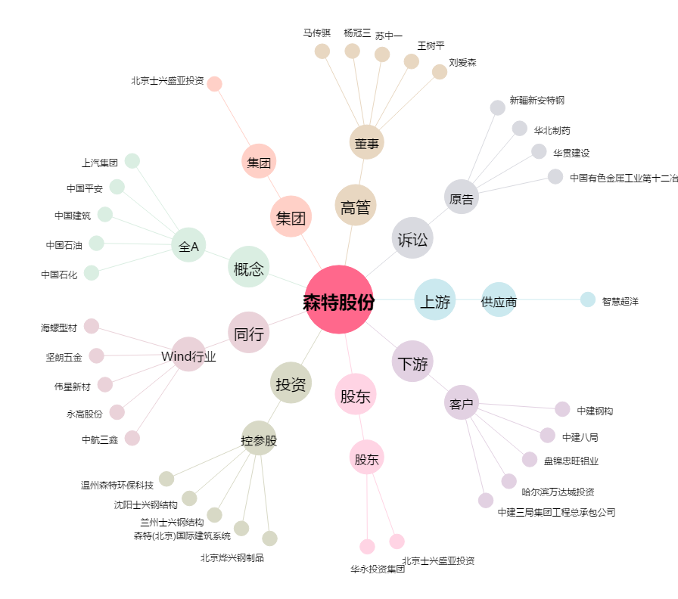
森特股份[603098.SH] - 关系概览图

